Hoja1
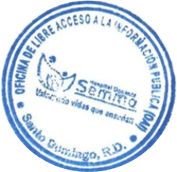
 |  | HOSPITAL DOCENTE SEMMA SANTO DOMINGO
 |  | ESTADISTICAS OAI OCTUBRE-DICIEMBRE 2023

 |  |  | RESPONDIDAS
MEDIO | RECIBIDAS | <5 DIAS | EN 5 DIAS | 5> DIAS | RECHAZADAS

SAIP PORTAL | 3 | 0 | 1 | 2 | 0
SAIP FISICA | 0 | 0 | 0 | 0 | 0
PORTAL 311 | 0 | 0 | 0 | 0 | 0

TOTALES | 3 | 0 | 1 | 2 | 0

